set_info
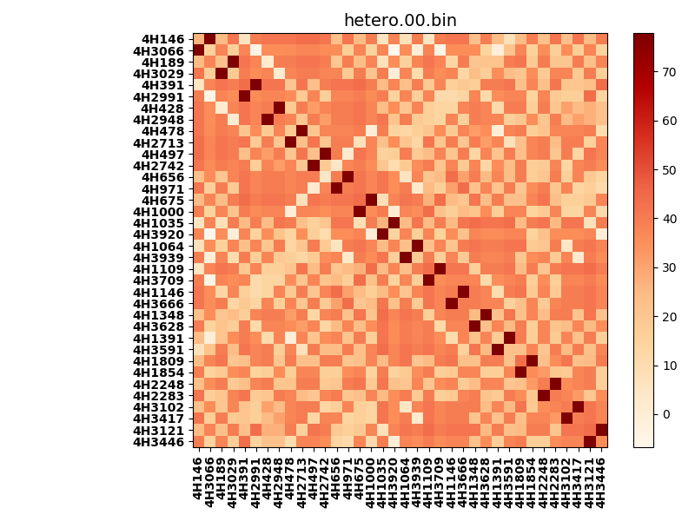
!full_name: | 4H_1or2N_bcipa-B07_T1-DEL30.00/4H_1or2N_bcipa_B07_T1_bc-76.00_nc-46.00/hetero.00.set
name: | 4H_1or2N_bcipa-B07_T1-DEL30.00/4H_1or2N_bcipa
N_pairs: | 18
N_heterodimers: | 18
N_homodimers: | 0
type: | hetero

orthogonality_average: | 47.8768692017
orthogonality_average_%: | -56.6417311222
orthogonality_gap: | 84.5257873535
orthogonality_gap_%: | -100.0
N_offtarget_above_min_ontarget: | 1260

max_affinity: | -6.72961425781
min_affinity: | 77.7961730957
lower_is_better: | True

binding_cutoff: | -76.0
binding_min_affinity: | 77.7961730957
binding_min_affinity_%: | -0.0

nonbinding_cutoff: | -46.0
nonbinidng_max_affinity: | -6.72961425781
nonbinidng_max_affinity_%: | 100.0

total_II_pairs: | 36
total_II_pairs_%: | 50.0
total_IN_mismatches: | 0
total_IN_mismatches_%: | 0.0
total_NN_pairs: | 36
total_NN_pairs_%: | 50.0

total_electrostatic_matches: | 144
total_electrostatic_matches_%: | 100.0
total_electrostatic_mismatches: | 0
total_electrostatic_mismatches_%: | 0.0

alignment: | B07_T1
starting_pos: | f
N_heptades: | 4
N_aminoacids: | 29

normalization_max: | -6.72961425781
normalization_min: | 77.7961730957

